상품제안서
비지니스 노트북가방 | 상품코드: S02310

 |  |  |  |  |  |  | 02-713-8555 | www.synergygift.co.kr
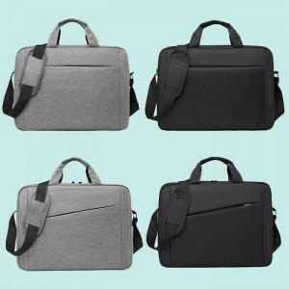

【상세/제작정보】 | <p>★앞포켓 지퍼디자인 확인 후 선택 부탁드립니다★</p><p>&lt;사선지퍼&gt;,&lt;가로지퍼&gt;​&nbsp;</p>

【인쇄/포장옵션】 | 실크, 풀칼라 / OPP(비닐)

【공급단가】 | 수량 | 50~ | 100~ | 500~ | 1,000~ | 2,000~
*VAT별도 | 단가 | 10,640원 | 10,260원 | 9,880원 | 9,500원 | 9,120원

【상품 URL】 | https://www.synergygift.co.kr:443/src/goods_detail.php?gdno=2257

